PP-Normabmessungen

 |  |  | Anlage 3.2.3.1b |  |  |  |  |  |  |  |  |  |  |  |  | 1/8
 |  |  | Merkblatt - Abmessungen und hydraulische Kennwerte von PP-Kanalrohrleitungen

Leitfaden RL-03
Kanalisation

Abmessungen gemäss EN 1852

Steifigkeitsklassen |  |  |  | SN 4 |  |  | SN 8 |  |  | SN 12 |  |  |  | SN 16
Aussendurchmesser |  |  | S 16 / SDR 33 |  |  | S 14/ SDR 29 |  |  | S 12.5/ SDR 26 |  |  |  | S 10.5 / SDR 22
dn | dem,min | dem,max | emin | emax | kg/m* | emin | emax | kg/m* | emin | emax | kg/m* |  | emin | emax | kg/m* | dn
110 | 110.0 | 110.4 | 3.4 | 4.0 | 1.04 | 3.8 | 4.4 | 1.16 | 4.2 | 4.9 | 1.28 |  | 5.0 | 5.7 | 1.51 | 110
125 | 125.0 | 125.4 | 3.9 | 4.5 | 1.36 | 4.3 | 5.0 | 1.49 | 4.8 | 5.5 | 1.66 |  | 5.7 | 6.5 | 1.95 | 125
160 | 160.0 | 160.5 | 4.9 | 5.6 | 2.18 | 5.5 | 6.3 | 2.44 | 6.2 | 7.1 | 2.74 |  | 7.3 | 8.3 | 3.20 | 160
200 | 200.0 | 200.6 | 6.2 | 7.1 | 3.45 | 6.9 | 7.8 | 3.83 | 7.7 | 8.7 | 4.26 |  | 9.1 | 10.3 | 4.99 | 200
250 | 250.0 | 250.8 | 7.7 | 8.7 | 5.36 | 8.6 | 9.7 | 5.97 | 9.6 | 10.8 | 6.63 |  | 11.4 | 12.8 | 7.82 | 250
315 | 315.0 | 316.0 | 9.7 | 10.9 | 8.51 | 10.8 | 12.1 | 9.44 | 12.1 | 13.6 | 10.54 |  | 14.4 | 16.1 | 12.44 | 315
355 | 355.0 | 358.2 | 10.9 | 12.2 | 10.78 | 12.2 | 13.7 | 12.02 | 13.6 | 15.2 | 13.35 |  | 16.2 | 18.1 | 15.78 | 355
400 | 400.0 | 403.6 | 12.3 | 13.8 | 13.71 | 13.7 | 15.3 | 15.21 | 15.3 | 17.1 | 16.92 |  | 18.2 | 20.3 | 19.97 | 400
450 | 450.0 | 454.1 | 13.8 | 15.4 | 17.30 | 15.4 | 17.2 | 19.24 | 17.2 | 19.2 | 21.40 |  | 20.5 | 22.8 | 25.31 | 450
500 | 500.0 | 504.5 | 15.3 | 17.1 | 21.32 | 17.1 | 19.1 | 23.74 | 19.1 | 21.3 | 26.40 |  | 22.8 | 25.3 | 31.28 | 500
630 | 630.0 | 635.7 | 19.3 | 21.5 | 33.9 | 21.6 | 24.0 | 37.8 | 24.1 | 26.8 | 42.0 |  | 28.7 | 31.8 | 49.6 | 630
800 | 800.0 | 807.2 | 24.5 | 27.2 | 54.62 | 27.4 | 30.4 | 60.85 | 30.6 | 33.9 | 67.68 |  | 36.4 | 40.3 | 79.90 | 800
 |  |  |  |  |  |  |  | * bezogen auf PP-HM mit einer Dichte von,( |  |  | 0.915 | g/cm3
© Copyright by VKR, Verband Kunststoff-Rohre und –Rohrleitungsteile (12.2017)

Wandrauhigkeiten & Teilfüllung
 | Anlage 3.2.3.1b |  | 7/8
 | Merkblatt - Abmessungen und hydraulische Kennwerte von PP-Kanalrohrleitungen

Leitfaden RL-03
Kanalisation

Betriebliche Wandrauhigkeit mit Ablagerungen |  | Rauhigkeit und Teilfüllung

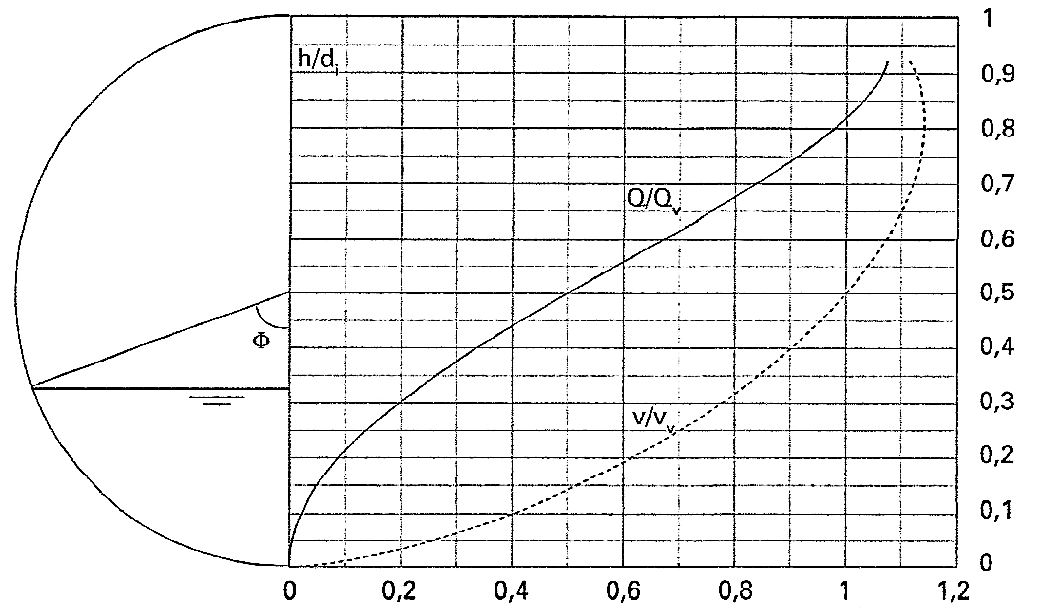
Füllgrad h/d_{i}
Max. zulässiger Teilfüllungsgrad = 0.85

Rohrmaterial | kb [mm]
PE, PP, PVC | 0.25 - 0.6
Beton | 2.0 - 3.0
Guss | 1.0 - 1.5 ?
Steinzeug | 0.2 - 0.6
GFK
“Tables for the hydraulic design of pipes, sewers and channels”
Authors: HR Wallingford and D.I.H. Barr

© Copyright by VKR, Verband Kunststoff-Rohre und –Rohrleitungsteile (12.2017)

